关系图
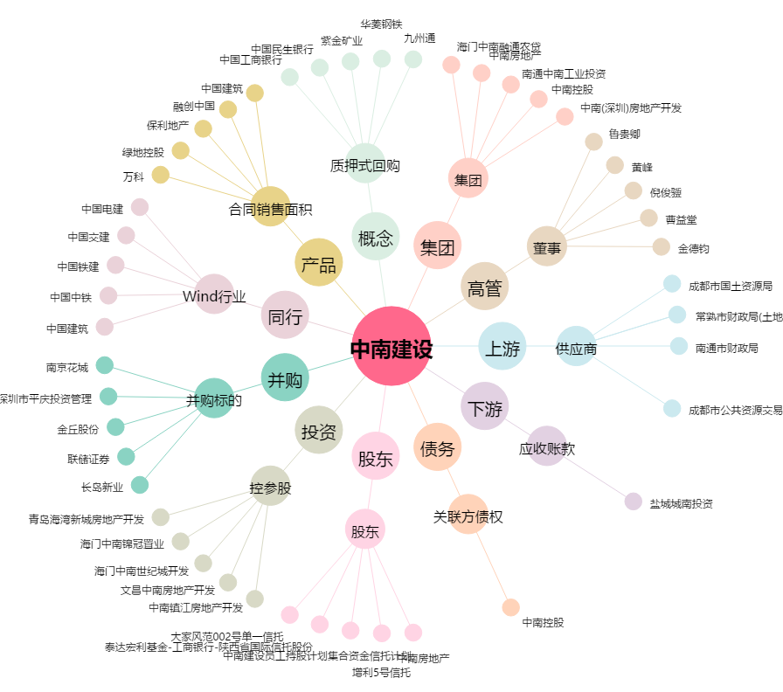
中南建设[000961.SZ] - 关系概览图

